Plot
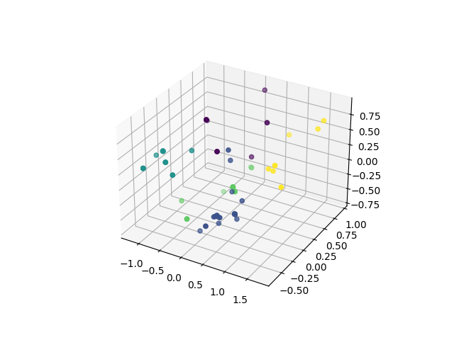
Cluster 0 | Cluster 1 | Cluster 2 | Cluster 3 | Cluster 4
SE = 0.00% | SE = 0.00% | SE = 0.05% | SE = 0.00% | SE = 0.00%
CS = 0.17% | CS = 0.42% | CS = 0.38% | CS = 0.24% | CS = 0.12%
CE = 0.42% | CE = 0.12% | CE = 0.05% | CE = 0.47% | CE = 0.00%
BC = 0.17% | BC = 0.33% | BC = 0.14% | BC = 0.00% | BC = 0.50%
IT = 0.25% | IT = 0.12% | IT = 0.38% | IT = 0.29% | IT = 0.38%

